Foglio1
 |  |  |  | RUOTE

RUOTA_POSTERIORE
diametro foro: 15.6
diametro_fori_incastro_pignone:2.90
diametro_max_cerchione:98.4
distanza_pianoxy_spondamax_appoggio_pneumatico:11.4
distanza_pianoxy_spondamin_appoggio_pneumatico:6.2

RUOTA_DENTATA_CATENA
diametro_incastro:15.6
distanza_lembi_incastro_gomma:4.85
distanza_centro_fori_incastro_pignone:11
diametro_fori_incastro_pignone:M3(2.459) !!IMPORTANTE!! L'incastro avviene mediante serraggio pertanto il diametro del foro sul cerchione deve essere leggermente maggiorato |  |  |  |  |  |  | INCASTRO CON : VITE A

GOMMA_POSTERIORE
diametro_maggiore:126
diametro_minore:106 | angolo_spaziatura_scanalature:30° |  |  | distanza_piani_paralleli_scanalatura:22.141

CUSCINETTO_LATERALE
diametro_maggiore:13(faccio un incastro con gioco in quanto questo elemento dovrebbe ridurre gli attriti
diametro_minore(incastro con albero telaio):6

CUSCINETTO_CENTRALE
diametro_maggiore:8
diametro_minore:6

RONDELLA_A_1
diametro_maggiore:15
diametro_minore:6

DADO_A_1
ISO_10511_PREVAILING_TORQUE_TYPE_HEXAGON_THIN_NUT

VITE_A_1
ISO_4762_HEXAGON_SOCKET_HEAD_CAP_SCREW
ANNOTAZIONE: ci sono delle piccole differenze per quanto riguarda lo spessore della testata e la lunghezza del vite

ALBERO_FISSAGGIO_RUOTA_TELAIO:
diametro_parte_liscia:6
diametro_foro_vite_passante:M3(2.459) passo 0.5

 |  |  |  | TRASMISSIONE POSTERIORE & COLLEGAMENTO RUOTA | MANCANO LE VITI PER FISSARE LE COMPONENTI ROTANTI ALL'ALBERO DI TRASMISSIONE

COLLEGAMENTO_SOSPENSIONE_RUOTA
diametro_foro_albero_trasmissione_passante:13 (VEDI ANCHE CUSCINETTO_LATERALE complesso RUOTA)
foto_incastro_vite_fissaggio_albero_ruota:M4
foro_viti_fissaggio_parafango:M3
distanza_centri_fori_viti_fissaggio_parafango:26
distanza_foro_passante_per_fissaggio_sospensione_da_elem_riferimento:10.459

RUOTA_DENTATA_INGRANAGGIO_ALBERO_TRASMISSIONE
diametro_primitiva:44
numero_di_denti:46
spessore:7
diametro_max_foro_scanalatura:40
diametro_min_foro_scanalatura:38.5
spessore_max_scanalatura:4
spessore_min_scanalatura:2.3
diametro_foro_albero_passante:6
profondità_spacco:2.7
larghezza_spacco:2.8

PARAFANGO_RUOTA_POSTERIORE |  |  | RACCORDO SPIGOLI: non ci è riuscito neanche il prof.
raggio_minore:55
angolo_rotazione:78°
raggio_maggiore:64.885

CILINDRO_5FORI:
diametro_foro_albero_passante:5.90
diametro_esterno:20
altezza_parte_esterna:13.9
foro_serraggio:M4 passo 0.7 (diametro 3.242)

RUOTA_DENTATA_CATENA_TRASMISSIONE:
diametro_esterno:19
diametro_interno13.3
diametro_serraggio:M4 passo 0.7(diametro 3.242)
diametro_foro_passante:5.9

ALBERO_FISSAGGIO_SOSPENSIONE_TELAIO_ALTO:
diametro:5(come PISTONCINO)
diametro_fissaggio_anelli_elastici:4.5
diametro_fori_laterali_fissaggio_telaio:M3(passo 0.5 diametro 2.459)
ALBERO_TRASMISSIONE:
diametro:5.9
spessore_anelli_elastici:0.7
diametro_fissaggio_anelli_elastici:5.4
diametro_foro_passante:M3(2.459) passo 0.5
diametro_foro_passante:2.5----->>> |  | SPINA_COLLEGAMENTO:diametro 2.5
ALBERO_FISSAGGIO_SOSPENSIONE_ATTACCO_RUOTA:
diametro:1.9 lunghezza: 28.5

CATENA:
diametro_cilindretti:4.4
passo:6.787

CATENA_COLLEGAMENTO_LATERALE_DOWN: |  |  | VEDI FOLDER COLLEGAMENTI_LATERALI

CATENA_COLLEGAMENTO_LATERALE_UP: |  |  | VEDI FOLDER COLLEGAMENTI_LATERALI

 |  |  |  | SOSPENSIONE POSTERIORE | ASSEMBLY TERMINATO

TAPPO_SUPERIORE:
diametro_albero_fissaggio_parte_superiore_telaio:5.20
diametro_foro_filettatura:14 | M16

MOLLA:
diametro_esterno_molla:19.5
altezza:32
passo:6
diametro_materiale_molla:1.8

FILETTATURA_ATTACCO_PISTONE_MOLLA:
diametro_cilindro:14.376(M16)
diametro_foro_albero_pistoncino_passante:3.5(M3.5)

ATTACCO_MOLLA_PISTONE:
diametro_parte_interna_attacco_contatto_molla:17.2
diametro_attacco_parte_passante:7.5

PISTONCINO:
foro_collegamento_telaio:5
diametro_pistoncino:3.5(M3.5)

ANELLO_REGOLAZIONE_ALTEZZA:
diametro_foro_filettato:14.376(M16)

CILINDRO_COLLEGAMENTO_ALBERO_FISSAGGIO_SOSPENSIONE_PISTONCINO:
diametro_min:5
diametro_max:7.5

MANCANO TUTTE LE VITI

 |  |  |  | SERBATOIO | ASSEMBLY NON TERMINATO

SERBATOIO: | MANCA IL TAPPO
diametro_foro_alberi_passanti:6.2 |  | DEVO ELIMINARE IL MOLLONE E FARE IL COLLEGAMENTO DEL TAPPO
distanza_fori_alberi_passanti:79.8

FRENO_ALBERO_SERBATOIO:
diametro_albero:6.2
diametro_foro_max_cuscinetto:9.1
diametro_foro_piccolo_sinistra:3.15

GANCIO_COLLEGAMENTO_FRENO_SERBATOIO_MOTORE_ELETTRICO
diametro_cerchio_dorsale:1.7

ALBERO_SERBATOIO_1&2:
diametro:6.2
lunghezza:58
filettatura_vite:M3(diametro 2.459) passo 0.5

CUSCINETTO_FRENO_SERBATOIO_POSTERIORE:
diametro_inf:6.2
diametro_sup:9.1
lunghezza:8

VITE_COLLEGAMENTO_SERBATOIO_TELAIO:(X4)

 |  |  |  | SCARICO & TELAIO POSTERIORE | MANCANO LE VITI E I TUBICINI

ELEMENTO_FISSAGGIO_SCARICO_TELAIO_CENTRALE(X2):

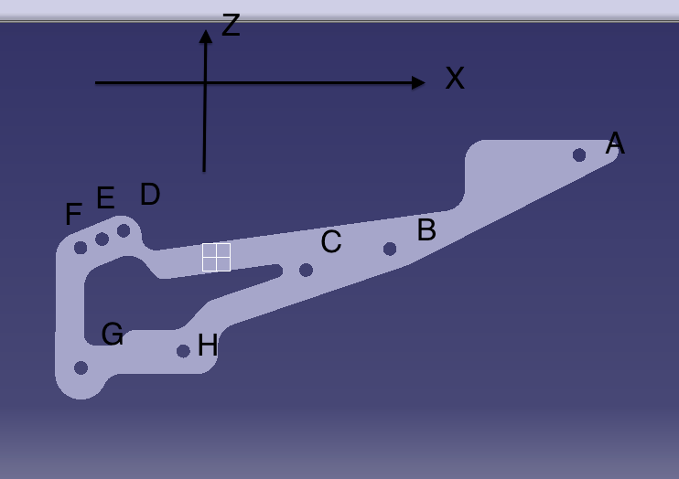
AB_x: 44
AB_z: 22
BC_x:19.5
BC_z: 5
AH_x: 92
AH_z: 46
AG_z: 50
(AG_x):115,787
DA_z: 18
DA_x: 106
ED_x: 5
ED_z: 2
DF_x: 8
DF_z: 4

TERMINALE_SCARICO: |  | MANCA INGRESSO TUBICINO
diametro_parte_collegamento_motore:17.3
lunghezza_collegamento_diametro_parte_motore:15.7
diametro_foro_fissaggio_telaio:3.6
diametro_foro_fissaggio_tubicino:M4(3.242 passo 0.7)
diametro_cilindro_tubolare:4.1
PLASTICA_RACCORDO_ELEMENTI_LATERALI_TELAIO:
distanza_superifici_foro_contatto_elementi:54
diametro_fori_fissaggio_telaio:3
diametro_tubicino_passante:4

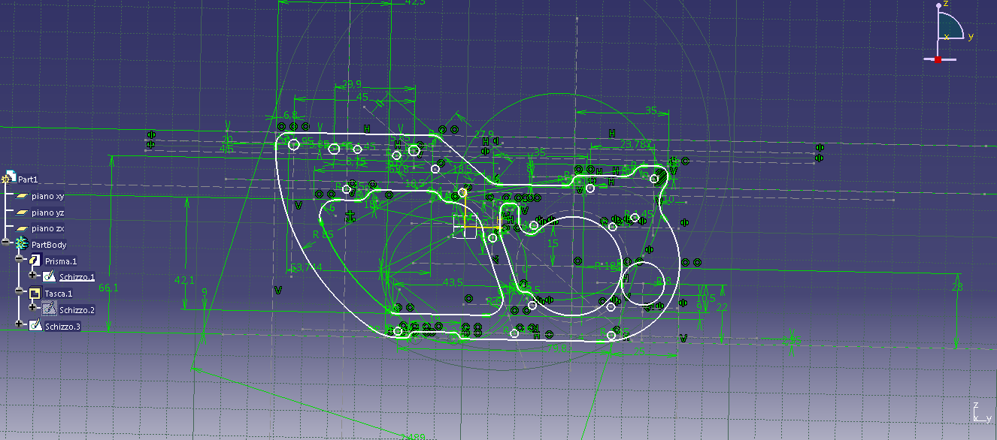
 |  |  |  | BLOCCO CENTRALE TELAIO | ASSEMBLY NON COMPLETATO

ELEMENTO_FISSAGGIO_LATERALE_BLOCCO_MOTORE: |  |  |  | MANCA FORO PER FISSAGGIO PLASTICA NERA
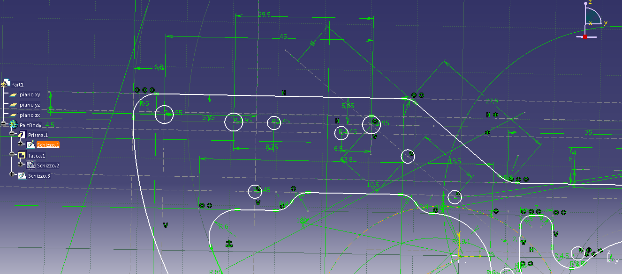
distanza_centro_foro_da_elemento_lateriale:35
distanza_centro_foro_linea_riferimento_bassa:28
diametro_tasca_passaggio_motore:37
diametro_fori_fissaggio:2.9
diametro_fori_bloccaggio_motore:41
distanza_verticale_fori_bloccaggio_motore:30
distanza_fori_plastica_nera_fissaggio_blocco:21
diametro_fori_grandi_collegamento_sospensione_anteriore:3.9

ELEMENTO_FISSAGGIO_CENTRALE_BLOCCO_MOTORE:
dimensioni_tasca_scatola_nera_inferiore:20x41
dimensioni_tasca_scatola_nera_superiore:20x41
diametri_fori_fissaggio_viti_grandi:4
diametri_fori_fissaggio_viti_piccoli:3
diametri_fori_fissaggio_elementi_neri:2.5
distanza_centri_fori_fissaggio_elementi_neri:9.9
distanza_asse_centrale_orizzontale_centri_fori_fissaggio_elementi_neri:4.95
distanza_asse_centrale_verticali_centri_fori_fissaggio_elementi_neri:23.5

ELEMENTO_COLLEGAMENTO_SOSPENSIONE_ANTERIORE_FISSAGGIO_CENTRALE_BLOCCO_MOTORE:
spessore:12
angolo: 18°
lunghezza:100
altezza:26.8
diametro_foro_asse_rotazione:5
distanza_foro_fissaggio_elemento_fissaggio_blocco_motore_asse_y:49.6
distanza_foro_fissaggio_elemento_fissaggio_blocco_motore_asse_x_alto:16.6
diametro_foro_fissaggio_elemento_fissaggio_blocco_motore:4

MOTORE_ELETTRICO: | MANCANO VITI POSTERIORE
profondità_fori_viti:9
diametro_foro_viti:1.5
diametro_fori_fissaggio_elemento_centrale:4
diametro_albero_rotazione:5.7
altezza_albero_rotazione:3.8

MOTORE:

COLLETTORE_MOTORE_TERMINALE:

GUARNIZIONE_TERMINALE_SCARICO:
diametro_minore:17.6

CILINDRI_SOSTEGNO_ELEMENTI_BLOCCO_CENTRALE:
diametro:10.7
lunghezza:21
diametro_foro_fissaggio:M3.5 diametro:2.85 passo 0.6 profondità 10

DISTANZIATORI_TESTA_PIATTA:
diametro:6.9
altezza:23.5
altezza_piattaforma:13.6
spessore_piattaforma:1.9
diametro_foro_fissaggio:M3.5 diametro:2.85 passo 0.6 profondità 10

BRACCIO_MOTORE_ELETTRICO:
diametro_foro_rotazione:5.7
foro_fissaggio_asta:3

TUBICINO_AZIONAMENTO_RUOTA_ANTERIORE:
diametro_foro_asta_passante:2

ASTA_CURVA_SINISTRA_SOSPENSIONE:

PLASTICA_ATTACCO_TUBOLARE_SCARICO_MOTORE:
diametro_incastro_tubo:10(il tubo è 7.8)

TUBOLARE_SCARICO_MOTORE:
diametro_tubicino_foro_attacco_motore:3.3

CILINDRI_SEPARATORI_1:
diametro_max:8.1
diametro_min:4.0
profondità:21

PLASTICA_NERA_FORO_ALBERO_TRASMISSIONE:
diametro_max:29.3
diametro_min:13
profondità:7.3

ALBERO_FISSAGGIO_BLOCCO_CENTRALE_SOSPENSIONE_ANTERIORE:
diametro:2.5
altezza:40

 |  |  |  | RUOTA ANTERIORE | ASSEMBLY NON COMPLETATO/MANCA IL PARAFANGO

CERCHIONE:
diametro_interno:73.5
lato_esagono:9
spessore_max_cerchione:22.8
spessore_esterno_rialzo_fissaggio_gomma:1.5
spessore_interno_rialzo_fissaggio_gomma:1.5
interspazio_tra_spessori:4,5
altezza_interspazio:2
raggi_di_raccordo_interspazio:0.1
diametro_foro_passante_max:13
diametro_foro_passante_min:10.7

PARAFANGO:

ALBERO_MOZZO_FISSAGGIO:
lunghezza:37.8
diametro:6
foro_fissaggio:M5(diam 4.134 passo 0.8 lungh 18)

CUSCINETTO_LATERALE(X2): |  | GIA' DEFINITO

VITE_ALBERO_MOZZO_FISSAGGIO(X2):

CUSCINETTO_CENTRALE:
diametro_minimo:6
diametro_massimo:8

DISCO_FRENO:
diametro_max.40
diametro_min:21.3
spessore:1.3

GOMMA:
diametro_max:112
diametro_min:93
larghezza:28.5
diametro_a_contatto_ruota:81.6

PINZA_FRENO_ANTERIORE:
IL FORO PASSANTE DALL'ASSE DELLA RUOTA INCLUDE UN ALTRO CUSCINETTO_CENTRALE
diametro_foro_asse_ruota:8(come CUSCINETTO_CENTRALE)
diametro_foro_asse_sospensione:12.1(come BRACCIO DELLA SOSPENSIONE)
altezza_tasca_fissaggio_elemento_grigio:5.8
larghezza_tasca_fissaggio_elemento_grigio:22.6
fori_vite_fissaggio_contropinza:M3.5 passo 0.6
distanza_fori_vite_fissaggio_contropinza:29
ampiezza_foro_asse_rotazione_contropinza:2.5
diametro_foro_vite_controfissaggio_elemento_rotazione_contropinza:M3 pronfondità 5.492 passo 0.5 diametro 2.459

SOSPENSIONE_ANTERIORE_BRACCIO:
distanza_assi_sospensione_asse_z:23.125
diametro_foro_bracci_passanti:8(l'allargamento e' 10, spessore 2)
diametro_foro_filettato_asse_ruota:M5(diametro 4.134 passo 0.8)

SOSPENSIONE_ANTERIORE_BRACCI_SCORREVOLI:
diametro_incavo_anello_elastico:7.8
spessore_incavo_anello_elastico:1
altezza_pezzo_blu:29.4
foro_filettato_alto_fissaggio: M4(diametro 3.242 passo 0.7 profondità 15)

PIASTRA_ORIZZONTALE_BASSA_ASSI_SOSPENSIONE:
diametro_foro_centrale_punto_rotazione:5
distanza_foro_centrale_punto_vertice:4.2
foro_serraggio_bracci_sospensione: M2.5(passo 0.45 diametro 2.013 profondità 9)

PIASTRA_ORIZZONTALE_ALTA_ASSI_SOSPENSIONE:
diametro_fori_bracci_movimento:M3.5 diametro 2.459 passo 0.5

PISTONCINO_DESTRO_SOSPENSIONE_PARTE_FISSA:
distanza_fondamentale_centri_assi:78
diametro_foro_passante:2.5 |  |  |  |  |  | ASSEMBLY |  | PISTONCINO_DESTRO_SOSPENSIONE
diametro_pistoncino_scorrimento:3

PISTONCINO_DESTRO_PARTE_MOBILE:

BRONZINA_SOSPENSIONE_ANTERIORE:
altezza:1.2

